Изделия из фланели
Форма заказа изделий из фланели

 | Заказчик:
 | Город:
 | e-mail: |  |  | Сумма заказа: | 0 | руб.

№ п/п | Фото | Изделия из фланели | Размер | Цена, руб./шт. | Количество, шт. | Сумма, руб.
1 | 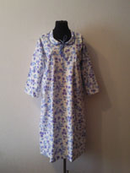 | Ночная сорочка "Фрося". | 48 | 230 |  | 0
 |  |  | 50 | 230 |  | 0
 |  |  | 52 | 230 |  | 0
 |  |  | 54 | 230 |  | 0
 |  |  | 56 | 230 |  | 0
 |  |  | 58 | 230 |  | 0
 |  |  | 60 | 230 |  | 0
 |  |  | 62 | 230 |  | 0
2 | 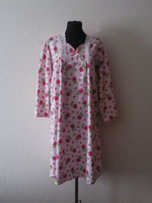 | Ночная сорочка "Настя". | 48 | 240 |  | 0
 |  |  | 50 | 240 |  | 0
 |  |  | 52 | 240 |  | 0
 |  |  | 54 | 240 |  | 0
 |  |  | 56 | 240 |  | 0
 |  |  | 58 | 240 |  | 0
 |  |  | 60 | 240 |  | 0
 |  |  | 62 | 240 |  | 0
3 | 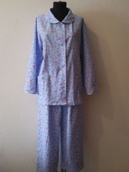 | Женская пижама №1. | 48 | 450 |  | 0
 |  |  | 50 | 450 |  | 0
 |  |  | 52 | 450 |  | 0
 |  |  | 54 | 450 |  | 0
 |  |  | 56 | 450 |  | 0
 |  |  | 58 | 450 |  | 0
 |  |  | 60 | 450 |  | 0
 |  |  | 62 | 450 |  | 0
4 | 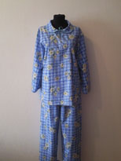 | Женская пижама №2. | 44 | 430 |  | 0
 |  |  | 46 | 430 |  | 0
 |  |  | 48 | 430 |  | 0
 |  |  | 50 | 430 |  | 0
 |  |  | 52 | 430 |  | 0
 |  |  | 54 | 430 |  | 0
 |  |  | 56 | 430 |  | 0
 |  |  | 58 | 430 |  | 0
5 | 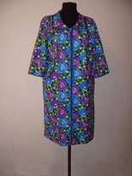 | Женский халат на молнии №1. | 48 | 330 |  | 0
 |  |  | 50 | 330 |  | 0
 |  |  | 52 | 330 |  | 0
 |  |  | 54 | 330 |  | 0
 |  |  | 56 | 330 |  | 0
 |  |  | 58 | 330 |  | 0
 |  |  | 60 | 330 |  | 0
 |  |  | 62 | 330 |  | 0
6 | 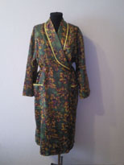 | Женский халат запашной. | 44 | 340 |  | 0
 |  |  | 46 | 340 |  | 0
 |  |  | 48 | 340 |  | 0
 |  |  | 50 | 340 |  | 0
 |  |  | 52 | 340 |  | 0
 |  |  | 54 | 340 |  | 0
 |  |  | 56 | 340 |  | 0
 |  |  | 58 | 340 |  | 0
7 | 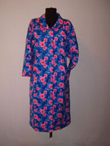 | Женский халат на пуговицах. | 48 | 300 |  | 0
 |  |  | 50 | 300 |  | 0
 |  |  | 52 | 300 |  | 0
 |  |  | 54 | 300 |  | 0
 |  |  | 56 | 300 |  | 0
 |  |  | 58 | 300 |  | 0
 |  |  | 60 | 300 |  | 0
 |  |  | 62 | 300 |  | 0
8 |  | Мужская фланелевая рубашка
 |  |  | 46 | 270 |  | 0
 |  |  | 48 | 270 |  | 0
 |  |  | 50 | 270 |  | 0
 |  |  | 52 | 270 |  | 0
 |  |  | 54 | 270 |  | 0
 |  |  | 56 | 270 |  | 0
 |  |  | 58 | 270 |  | 0
9 | 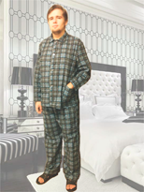 | Мужская фланелевая пижама | 48 | 400 |  | 0
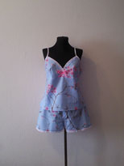
 |  |  | 50 | 400 |  | 0
 |  |  | 52 | 400 |  | 0
 |  |  | 54 | 400 |  | 0
 |  |  | 56 | 400 |  | 0
 |  |  | 58 | 400 |  | 0
 |  |  | 60 | 400 |  | 0
 |  |  | 62 | 400 |  | 0
 |  |  |  | Итого: | 0 | 0

